1773-1
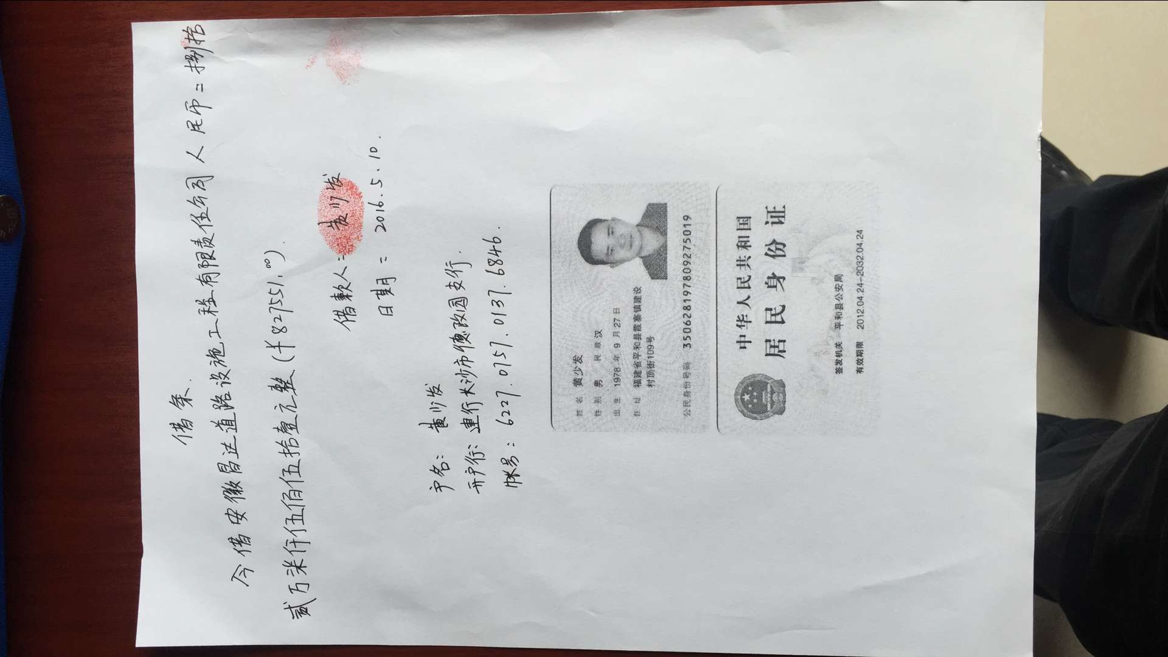
 |  | 合作工程款支付证书 |  |  |  |  | CD201532
工程名称 |  | X308鳌花线水毁修复工程 |  |  |  | 合作单位 |  | 黄少发 | 1773 | X308鳌花线水毁修复工程 | 广东分公司杨佰恩 | 1812795412 | 公路工程 | 6508968
合同金额 |  | 6,508,968.00 | （2015-6-29中标） |  |  | ERP编号 |  | 1773
投保金说明、履保金说明、招投标费用说明

次数 | 工程款到账时间 | 到账金额（元） | 扣管理费（3%） | 代扣税金（2%） |  | 代扣其它款 |  | 实际支付金额(元)
1 | 2015-01-29 | 903,758.00 |  | 企 | 18,075.16 | 印 | 1,952.70 | 883,730.14 |  | 个1%
2 | 2016-02-22 | 1,552,061.00 |  | 企 | 112,104.20 |  |  | 1,439,956.80 |  | 外经证
 |  |  |  | 按合同总金额—第1次到帐金额：（6508968--903758）=5605210；按2%扣税
 | 本 次
3 | 2016-05-09 | 391,914.50
 |  | 435,636.50 |  |  |  |  |  | 827,551.00

 |  |  |  |  |  |  |  |  | 本 次
 |  |  |  |  |  |  |  |  |  | 1.中标通知书、合同、税票、借条原件提供否？

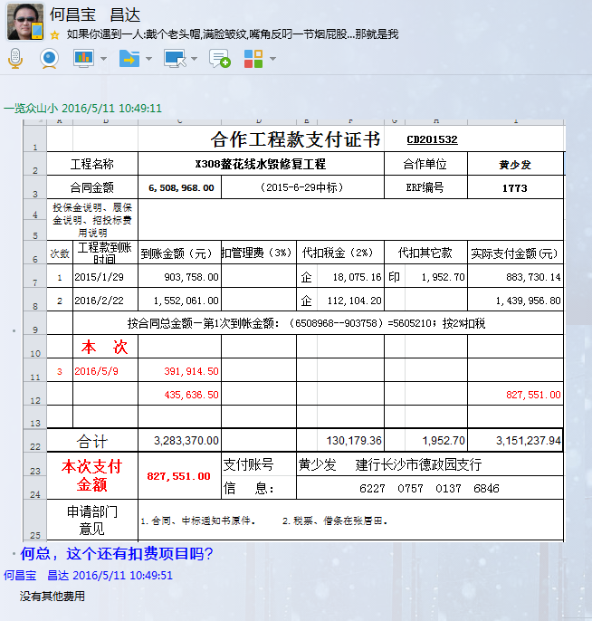
 |  |  |  |  |  |  |  |  |  | 2、有无项目章？
 |  |  |  |  |  |  |  |  |  | 3、有无以公司名义签定的材料采购合同及收据？
 |  |  |  |  |  |  |  |  | 注意四舍五入。 | 4、有无外经证？。

合计 |  | 3,283,370.00 |  |  | 130,179.36 |  | 1,952.70 | 3,151,237.94 |  | 退还提前收取的管理费（NO.8）115107.38元
本次支付 金额 |  | 827,551.00 | 支付账号 | 黄少发 建行长沙市德政园支行
 |  |  | 信 息： | 6227 0757 0137 6846 |  |  |  |  |  | 1、中标通知书、合同原件已提供； 2 、本次借条原件、工程款税票、成本发票已提供。
申请部门 意见 |  | 1.合同、中标通知书原件已提供。 2.税票、借条在张居田处。 |  |  |  |  |  |  | 合同、中标通知书和借条的原件都在庐江。(安文件志、钱会计) | 1.中标通知书、合同原件已提供（安文志）；2.借条、税票原件已提供（钱玉荣）；3、无项目章 4、无以公司名义签定的材料采购合同及收据。5、有外经证？。（此项目外经证已交***）
项目管理 意见 |  |  |  |  |  |  |  |  | 何总、朱总已同意支付（附表背面截图）。 |  | 材料齐全（见第11次付款证书）。
财务审核 意见
质安稽查 意见
总经理审批

1773- (2)
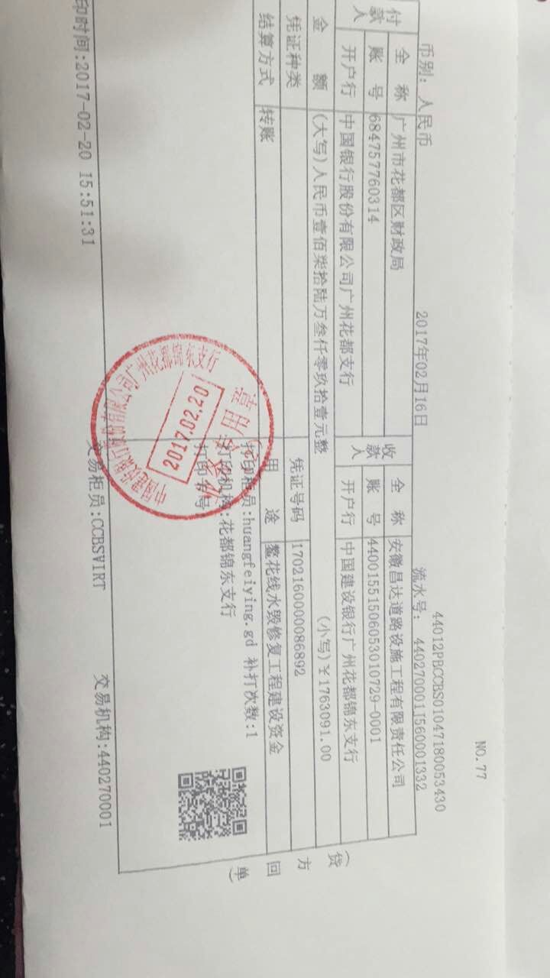
 |  | 工程款支付证书 |  |  |  |  | CD201532
工程名称 |  | X308鳌花线水毁修复工程 |  |  |  | 合作单位 |  | 黄少发 |  | X308鳌花线水毁修复工程 | 广东分公司杨佰恩 | 1812795412 | 公路工程 | 6508968
合同金额 |  | 6,508,968.00 | （2015-6-29中标） |  |  | ERP编号 |  | 1773
投保金说明、履保金说明、招投标费用说明

次数 | 工程款到账时间 | 到账金额（元） | 扣管理费（3%） | 代扣税金（2%） |  | 代扣其它款 |  | 实际支付金额(元)
1 | 2015-01-29 | 903,758.00 |  | 企 | 18,075.16 | 印 | 1,952.70 | 883,730.14
2 | 2016-02-22 | 1,552,061.00 |  | 企 | 112,104.20 |  |  | 1,439,956.80
 |  |  |  | 按合同总金额—第1次到帐金额：（6508968--903758）=5605210；按2%扣税

3 | 2016-05-09 | 391,914.50
 |  | 435,636.50 |  |  |  |  |  | 827,551.00
 | 本 次
4 | 2017-02-16 | 1,763,091.00 |  | 水利基金 | 1,027.04 |  | 1,100.00 | 1,760,963.96
 |  |  |  | 2017.1.13办理外经证费用500+2017.1.16办理保函齐亮亮车费300出差费300

合计 |  | 5,046,461.00 |  |  | 131,206.40 |  | 3,052.70 | 4,912,201.90 | 0
本次支付 金额 |  | 1,760,963.96 | 支付账号 | 黄少发 建行长沙市德政园支行 ？
 |  |  | 信 息： | 6227 0757 0137 6846 ？ |  |  |  |  |  | 1、中标通知书、合同原件已提供； 2 、本次借条原件、工程款税票、成本发票已提供。
申请部门 意见 |  | 1.合同、中标通知书原件已提供。 2.此次借条已提供 ？。 |  |  |  |  |  |  |  | 1.中标通知书、合同原件已提供（安文志）；2.借条、税票原件已提供（钱玉荣）；3、无项目章 4、无以公司名义签定的材料采购合同及收据。5、有外经证？。（此项目外经证已交***）
项目管理 意见 |  | 何总、朱总已同意支付（附表背面截图）。 |  |  |  |  |  |  |  |  | 材料齐全（见第11次付款证书）。
财务审核 意见
质安稽查 意见
总经理审批

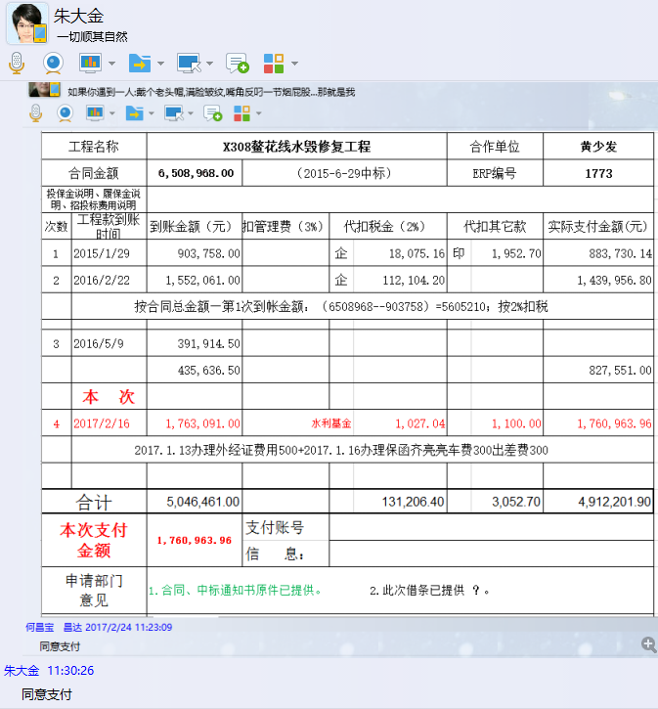

10.15
工程款支付证书
工程名称 |  | 鳌花线水毁修复工程 |  |  |  |  | 建设单位 |  | 广州市花都区地方公路管理局 |  |  |  |  | ERP编号 |  | 1773 | 档案编号
合同金额 |  | 6,508,968.00 |  |  | 中标时间 | 2015.5.20 | 已提供工程资料 |  |  |  |  |  |  | 保存地址
决算金额 |  | 6,110,772.00 |  |  | 决算时间 |  | 项目部印章 |  |  |  |  |  |  | 施工人 |  |  | 区域责任人 |  | 省办负责人 | 杨学良
序号 | 经营填写 |  |  |  |  | 工程填写 | 经营填写 |  |  | 财务填写 |  | 经营、工程、质安填写 |  | 区域负责人 |  | 申请部门填写财务核对 |  |  | 本次支付 金额 | 剩余款项
 | 到款情况 |  |  |  |  |  | 暂列金 |  |  | 代缴税金 |  | 其他扣款 |  | 预留款 |  | 进项
 | 日期 | 工程款金额 | 周转金金额 | 到款银行 | 到款账户 | 完成进度 | 比例 | 金额 | 备注 | 金额 | 备注 | 金额 | 备注 |  | 备注 | 供货单位 | 合同额 | 成本票额
1 | 2015.11.09 |  | 250000 |  | 农名工专户
2 | 2015.11.09 |  | 200000 |  | 农名工专户
3 | 2015-12-26 | 903758 |  |  | 专户 |  |  |  |  | 1,952.70 | 印花税及水利基金补扣差额部分 | 1,100.00 | 2017.1.13办理外经证费用500+2017.1.16办理保函齐亮亮车费300出差费300
4 | 2016-02-04 | 1552061 |  |  | 专户 |  |  |  |  | 3,262.22 | 印花税及水利基金补扣差额部分
5 | 2016-05-05 | 435636.5 |  |  | 专户 |  |  |  |  | 18075.16 | 企税2%
6 | 2016-05-05 | 391914.5 |  |  | 专户 |  |  |  |  | 112104.20 | 企税2%
7 | 2017-02-16 | 1763091.00 |  |  | 专户
8 | 2016.01.04 |  |  |  |  |  |  |  |  |  |  |  |  |  |  | 广州市花都区花东东盛水泥制品厂 |  | 538,542.24 | 538542.24
9 | 2015.12.30 |  |  |  |  |  |  |  |  |  |  |  |  |  |  | 广州市花都区新华德宇装饰工程部 |  | 345,187.90 | 345187.90
10 | 2016.02.22 |  |  |  |  |  |  |  |  |  |  |  |  |  |  | 广州市花都区新华德宇装饰工程部 |  | 77,603.00 | 77603.00
11 | 2016.02.22 |  |  |  |  |  |  |  |  |  |  |  |  |  |  | 广州市花都区花东东盛水泥制品厂 |  | 1,362,353.80 | 1362353.80
12 | 2016.05.23 |  |  |  |  |  |  |  |  |  |  |  |  |  |  | 广州市花都区新华德宇装饰工程部 |  | 41,377.55 | 41377.55
13 | 2016.05.23 |  |  |  |  |  |  |  |  |  |  |  |  |  |  | 广州市花都区花东东盛水泥制品厂 |  | 786,173.45 | 786173.45
14 | 2017-03-01 |  |  |  |  |  |  |  |  |  |  |  |  |  |  | 广州市花都区新华德宇装饰工程部 |  | 88,154.55 | 88154.55
15 | 2017-03-01 |  |  |  |  |  |  |  |  |  |  |  |  |  |  | 广州市花都区花东东盛水泥制品厂 |  | 1,674,936.45 | 1674936.45
16 | 2021-09-06 | 400000.00 |  |  | 中行 |  |  |  |  |  |  | 300.00 | 手续费
17 |  |  |  |  |  |  |  |  |  |  |  | 1,000.00 | 王童2021.11.10变更销户出场费
18 |  |  |  |  |  |  |  |  |  |  |  | 1,000.00 | 王童2021.12.07变更销户出场费
19
合计 |  | 5446461 | 450000 | - | - | - | - | 0 | - | 135394.28 |  | 3400 | - | 0 | - | - | 0.00 | 4914328.94 | 4914328.94 | 843337.78
本次结算、支付明细 |  | 应支付金额 |  |  | 0.00 |  | 本次支付金额 |  |  |  |  |  | 小写
 |  | 已支付金额 |  |  | 0.00 |  |  |  |  |  |  |  | 大写 | RMB0

